диагр.1
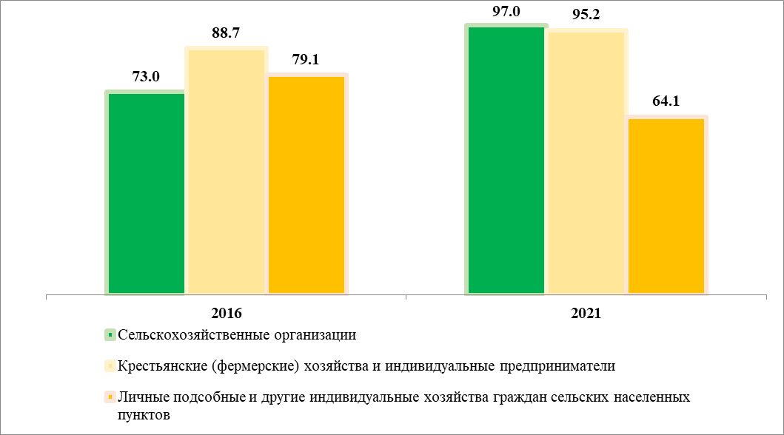
1. Удельный вес сельскохозяйственных организаций (хозяйств), осуществлявших сельскохозяйственную деятельность в I полугодии 2016, 2021 гг.
(в процентах от общего числа соответствующей категории организаций (хозяйств)

диагр.2
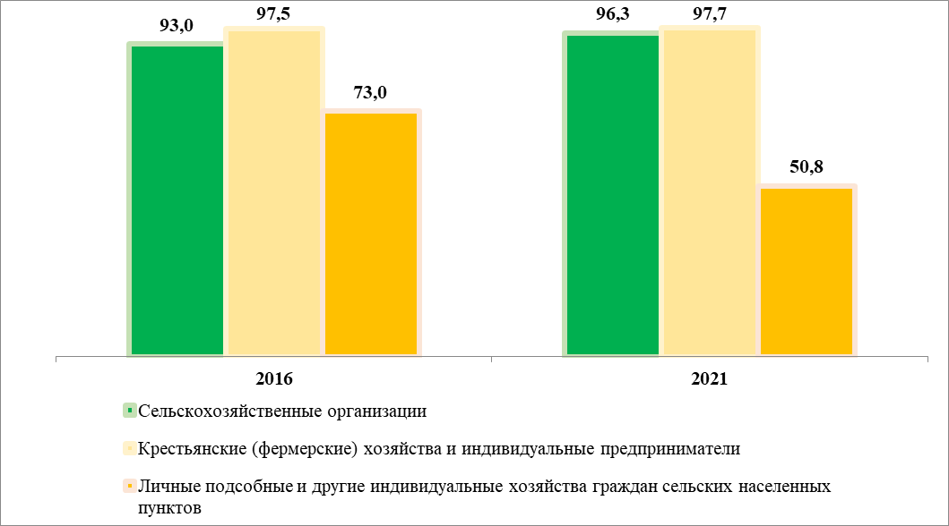
2. Удельный вес используемых сельскохозяйственных угодий
(в процентах от общего числа соответствующей категории организаций (хозяйств)

диагр.3
3. Структура сельскохозяйственных угодий по категориям хозяйств
(в процентах от общей площади сельскохозяйственных угодий соответствующей категории хозяйств)

Сельскохозяйственные организации

 | #ССЫЛКА!
Пашня | 87.7
Сенокосы | 3.6
Пастбища | 6.4
Многолетние насаждения | 0.6
Залежь | 1.7
 | #ССЫЛКА!
Пашня | 92.2
Сенокосы | 1.9
Пастбища | 4.9
Многолетние насаждения | 0.5
Залежь | 0.5

 | 2016 | 2021

Крестьянские (фермерские) хозяйства и индивидуальные предприниматели

 | #ССЫЛКА!
Пашня | 93.7
Сенокосы | 2.3
Пастбища | 3.6
Многолетние насаждения | 0.1
Залежь | 0.3
 | #ССЫЛКА!
Пашня | 94.7
Сенокосы | 1.3
Пастбища | 3.7
Многолетние насаждения | 0.2
Залежь | 0.1

 | 2016 | 2021

Личные подсобные и другие индивидуальные хозяйства граждан сельских населенных пунктов

 | #ССЫЛКА!
Пашня | 65.5
Сенокосы | 3.8
Пастбища | 0.8
Многолетние насаждения | 2.9
Залежь | 27
 | #ССЫЛКА!
Пашня | 28.1
Сенокосы | 19.4
Пастбища | 1
Многолетние насаждения | 2.3
Залежь | 49.2

 | 2016 | 2021

 | #ССЫЛКА!
Пашня | 92.2
Сенокосы | 1.9
Пастбища | 4.9
Многолетние насаждения
Залежь

диагр.4
4. Структура посевных площадей по видам сельскохозяйственных культур по категориям хозяйств
(в процентах от общей посевной площади соответствующей категории организаций (хозяйств))

Сельскохозяйственные организации

 | #ССЫЛКА!
Зерновые и зернобобовые культуры | 65.1
Технические культуры | 31.6
Картофель | 0.4
Овощные и бахчевые культуры | 0
Кормовые культуры | 2.9
 | #ССЫЛКА!
Зерновые и зернобобовые культуры | 55.5
Технические культуры | 42.5
Картофель | 0.2
Овощные и бахчевые культуры | 0
Кормовые культуры | 1.8

 | 2016 | 2021

Крестьянские (фермерские) хозяйства и индивидуальные предприниматели

 | #ССЫЛКА!
Зерновые и зернобобовые культуры | 64.8
Технические культуры | 33.1
Картофель | 0.3
Овощные и бахчевые культуры | 0
Кормовые культуры | 1.8
 | #ССЫЛКА!
Зерновые и зернобобовые культуры | 59.3
Технические культуры | 39.5
Картофель | 0.2
Овощные и бахчевые культуры | 0
Кормовые культуры | 1

 | 2016 | 2021

Личные подсобные и другие индивидуальные хозяйства граждан сельских населенных пунктов

 | #ССЫЛКА!
Зерновые и зернобобовые культуры | 4.3
Технические культуры | 1.5
Картофель | 49.4
Овощные и бахчевые культуры | 10.3
Кормовые культуры | 34.4
 | #ССЫЛКА!
Зерновые и зернобобовые культуры | 8.2
Технические культуры | 0.5
Картофель | 53.3
Овощные и бахчевые культуры | 15.2
Кормовые культуры | 22.8

 | 2016 | 2021

 | #ССЫЛКА!
Зерновые и зернобобовые культуры | 92.2
Технические культуры | 1.9
Картофель | 4.9
Овощные и бахчевые культуры
Кормовые культуры

диагр.5
5. Структура площадей по видам многолетних насаждений по категория хозяйств
(в процентах от общей площади многолетних плодовых насаждений и ягодных культур в соответствующей категории хозяйств)

Сельскохозяйственные организации

 | #ССЫЛКА!
Семечковые культуры | 95.5
Косточковые культуры | 0.8
Орехоплодные культуры | 0
Ягодники | 3.7
 | #ССЫЛКА!
Семечковые культуры | 94.7
Косточковые культуры | 1.1
Орехоплодные культуры | 0
Ягодники | 4.3

 | 2016 | 2021

Крестьянские (фермерские) хозяйства и индивидуальные предприниматели

 | #ССЫЛКА!
Семечковые культуры | 93.9
Косточковые культуры | 0.2
Орехоплодные культуры | 0
Ягодники | 5.9
 | #ССЫЛКА!
Семечковые культуры | 92.1
Косточковые культуры | 0.6
Орехоплодные культуры | 0
Ягодники | 7.2

 | 2016 | 2021

Личные подсобные и другие индивидуальные хозяйства граждан сельских населенных пунктов

 | #ССЫЛКА!
Семечковые культуры | 41.5
Косточковые культуры | 30.9
Орехоплодные культуры | 0
Ягодники | 27.5
 | #ССЫЛКА!
Семечковые культуры | 42.1
Косточковые культуры | 26.3
Орехоплодные культуры | 0.1
Ягодники | 31.5

 | 2016 | 2021

 | #ССЫЛКА!
Семечковые культуры | 92.2
Косточковые культуры | 1.9
Орехоплодные культуры | 4.9
Ягодники

диагр.9
9. Поголовье основных видов сельскохозяйственных животных в среднем на одну сельскохозяйственную организацию, голов

 | Крупный рогатый скот | Свиньи

 | #ССЫЛКА!
2016 | 556
2021 | 781.5
 | #ССЫЛКА!
2016 | 48692.8
2021 | 140574.9

 | Овцы и козы | Птица

 | #ССЫЛКА!
2016 | 400
2021 | 417.4
 | #ССЫЛКА!
2016 | 582664.7
2021 | 3200342

диагр.10
10. Поголовье основных видов сельскохозяйственных животных в среднем на одно крестьянское (фермерское) хозяйство
и индивидуального предпринимателя, голов

 | Крупный рогатый скот | Свиньи

 | #ССЫЛКА!
2016 | 75.7
2021 | 95.5
 | #ССЫЛКА!
2016 | 30.8
2021 | 9.3

 | Овцы и козы | Птица

 | #ССЫЛКА!
2016 | 192.9
2021 | 126.3
 | #ССЫЛКА!
2016 | 723.8
2021 | 729.4

